장학금 추천 서식
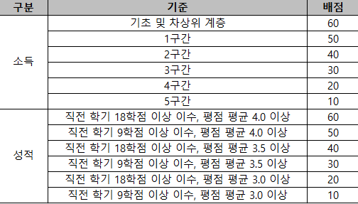
2026학년도 유한재단 대학생 장학생 추천 서식

학과(부) | 학번 | 성명 | 학년 | 성별 | 직전학기 학업성적 |  | 등록학기 (`26.1. 기준) | 소득분위 ('26.1. 기준) | 결손/다문화 표기 | 전화번호 | 이메일주소 | 비고
 |  |  |  |  | 평점평균 | 이수학점
 |  |  |  |  |  |  |  |  |  |  |  | 결손 또는 다문화 가정이며, 26-1 소득분위(학자금 지원구간) 5구간 이하

